MM용 시트
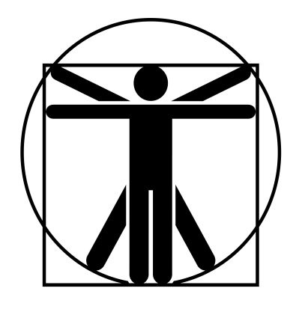
4/2*
0
0
4/2*
4/2*
0
4/2*
4/2*
2*
1*
//
 |  |  |  |  |  |  |  |  |  |  |  |  |  | 계산용 빈공간
고블린 돌격병 |  |  | 7 |  | 9 |  |  | 10 | 0 |  | 10 | 특이사항 |  | //
 | 13 | 12 |  | 11 |  | 12 |  |  |  |  |  | * 무예 122p 참조 ** 목/팔/다리를 붙잡아야 가능 ***후방 목 붙잡기 이후 가능
 | 16 | 12 |  | 12 |  | 12
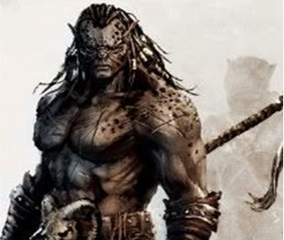

 |  |  |  |  |  |  | ATK |  |  |  |  |  | 1d+1
 |  |  |  |  |  |  | 도끼 휘두르기 |  |  | (14)/R:1,2/2d+4 베기/P:0
 |  |  |  |  |  |  | 주먹 휘두르기 |  |  | (14)/R:C/1d+1 때리기/P:0 |  |  | 2d+1
 |  |  |  |  |  |  | 강맹한 타격 |  |  | 1초 지속/타격 ST +4/일일 2회
 |  |  |  |  |  |  | 도끼 휘두르기 |  |  | (14)/R:1,2/3d+4 베기/P:0 |  |  | -4
 |  |  |  |  |  |  | 주먹 휘두르기 |  |  | (14)/R:C/2d-1 때리기/P:0
특성 : 빠른 치유, 저항력 강함(생물학적 유해 요소, +3), 적외선 시각, 청각 예민 2단계, 고통에 강함, 고쳐쥐기 숙달(양손 도끼), 전사 1단계, 강맹한 타격, 타격 ST 2단계, 전투 숙달 1단계, 골목대장(12), 살의(12) |  |  |  |  |  |  | 붙잡기 |  |  | (14)/R:C/DX-4/저항: ST 겨루기
 |  |  |  |  |  |  | 고쳐 붙잡기* |  |  | (14)/R:C/부위변경(vsDX,그래플(+3))
 |  |  |  |  |  |  | 비틀기** |  |  | (9)/R:C/2d+1 때리기(9vsST,HT)
 |  |  |  |  |  |  | 후방 목 붙잡기 |  |  | (11)/R:C/DX-4/저항: ST 겨루기
기능 : 격투(14), 날붙이!(12), 레슬링(14), 비무장 전투!(12), 양손 도끼/철퇴(14), 육신 방어(13) |  |  |  |  |  |  | 목 조르기*** |  |  | (18)/R:C/FP-1/저항: ST 겨루기

 |  |  |  |  |  |  |  |  |  |  |  |  | 0

